Sheet1
消防标识报价清单
序号 | 标识 | 名称 | 规格 | 数量 | 单位 | 单价 | 合价 | 材质（消防部门规定防火材质）
1 | 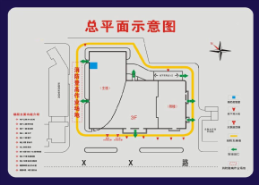 | 总平面布局标识 | 室内标识设置面 积不应小于 1 平方米，130cmX230cm，5毫米UV。 | 1 | 个 |  |  | 亚克力
2 | 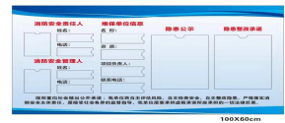 | 三自主两公开一承诺标识 | 120cmX80cm,5毫米UV | 1 | 个
3 | 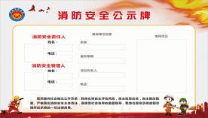 | 消防安全公示牌 标识 | 120cmX80cm,5毫米UV | 1 | 个
4 | 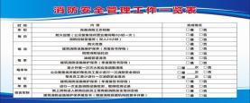 | 消防安全管理工作一览表 | 120cmX80cm,5毫米UV | 1 | 个
5 | 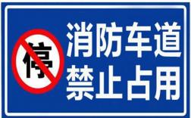 | 消防车通道禁止占用警示牌 | 40cmX60cm | 6 | 个 |  |  | 金属板（带杆子）,铝板反光膜折弯+镀锌管2.5米，需安装
6 | 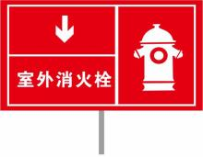 | 室外消火栓标识 | 高 1000mm、长 400mm、宽 300mm | 40 | 个 |  |  | 金属板（带杆子）,铝板反光膜折弯+镀锌管2.5米，需安装
7 |  | 消火栓泵标识 | 130mmX230mm,5毫米UV | 3 | 个 |  |  | PVC
8 |  | 喷淋泵标识 | 130mmX230mm,5毫米UV | 3 | 个 |  |  | PVC
9 |  | 消防稳压泵标识 | 规格：130mmX230mm,5毫米UV | 8 | 个 |  |  | PVC
10 |  | 消火栓水泵接合器标识 | 300mmX120mm | 15 | 个 |  |  | 金属板（带杆子）,铝板反光膜折弯+镀锌管 1米，需安装
11 |  | 喷淋水泵接合器标识 | 300mmX120mm | 15 | 个 |  |  | 金属板（带杆子）,铝板反光膜折弯+镀锌管1米，需安装
12 | 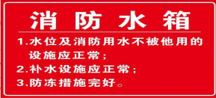 | 消防水箱标识 | 450mmX250mm,5毫米UV | 6 | 个 |  |  | PVC
13 | 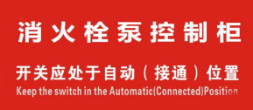 | 消火栓泵控制柜 标识 | 200mmX100mm,5毫米UV | 4 | 个 |  |  | PVC
14 | 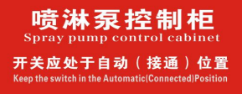 | 喷淋泵控制柜标识 | 200mmX100mm,5毫米UV | 4 | 个 |  |  | PVC
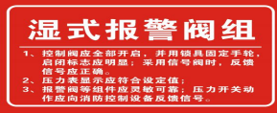 15 |  | 湿式报警阀组标识 | 悬挂于湿式报警阀组上，规格：300mmX150mm,5毫米UV | 20 | 个 |  |  | PVC
16 | 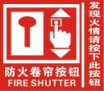 | 防火卷帘控制按钮标识 | 设置在防火卷帘控制按钮旁边，标明操作方法，规格：200mmX200mm,5毫米UV | 5 | 个 |  |  | PVC
17 |  | 消火栓、喷淋管道水流方向标识 | 张贴在消火栓或喷淋管道上，标明水流方向，规格：300mmX100mm,5毫米UV | 30 | 个 |  |  | PVC
18 |  | 末端试水装置标识 | 设置在末端试水装置附近，规格：300mmX200mm,5毫米UV | 30 | 个 |  |  | PVC
19 | 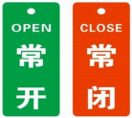 | 常开、常闭阀门 标识 | 悬挂于常开、常闭阀门处，规格：90mmX35mm,1毫米PVC+链子 | 200 | 个 |  |  | PVC
20 | 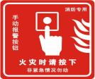 | 手动火灾报警按钮标识 | 张贴于手动火灾报警正上方，规格：100mmX100mm,5毫米UV | 1300 | 个 |  |  | PVC
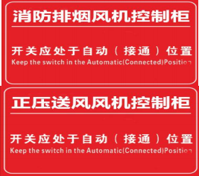
21 |  | 消防风机控制柜标识 | 悬挂于正压送风机上，规格：300mmX200mm,5毫米UV | 10 | 个 |  |  | PVC
22 |  | 消防风机控制柜标识 | 悬挂于排烟风机上，规格：300mmX200mm,5毫米UV | 10 | 个 |  |  | PVC
23 | 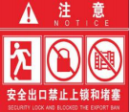 | 安全出口严禁锁闭标识 | 设置在安全出口旁边，标明严禁锁闭，规格：250mmX250mm,5毫米UV | 800 | 个 |  |  | PVC
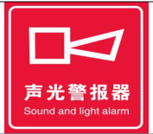 24 |  | 声光警报器标识 | 张贴于声光警报器正下方:100mmX100mm,反光膜 | 300 | 个 |  |  | 贴纸
25 | 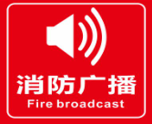 | 消防广播标识 | 张贴于消防广播附近，规格：150mmX150mm,反光膜 | 100 | 个 |  |  | 贴纸
26 |  | 消防电话标识 | 设置在消防电话附近，规格：150mmX150mm,5毫米UV | 20 | 个 |  |  | PVC
27 | 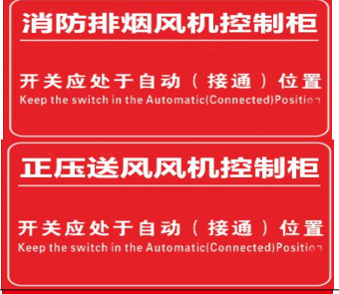 | 消防设施标识 | 消防风机控制柜标识 ：张贴在排烟风机、正压送风机控制柜醒目位置，规格：300mmX100mm，反光膜 | 20 | 个 |  |  | 贴纸
28 | 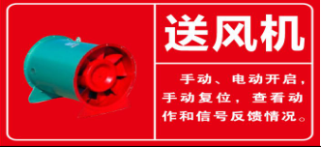 | 正压送风机标识 | 悬挂于正压送风机上，规格：300mmX200mm，5毫米UV | 20 | 个 |  |  | PVC
29 | 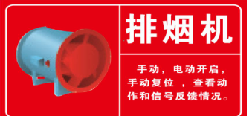 | 排烟风机标识 | 悬挂于排烟风机上，规格：300mmX200mm，5毫米UV | 20 | 个 |  |  | PVC
30 | 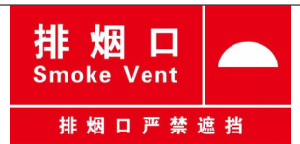 | 消防设施标识 | 机械排烟口标识 ：张贴在机械排烟口附近，规格根据实际情况确定，反光膜 | 30 | 个 |  |  | 贴纸
31 |  | 消防设施标识 | 设置在正压送风口附近，规格：200mmX100mm，反光膜 | 30 | 个 |  |  | 贴纸
32 |  | 消防设施标识 | 机械排烟风管标识 ：张贴在机械排烟风管正下方，规格：800mmX200mm，5毫米UV | 40 | 个 |  |  | PVC
33 | 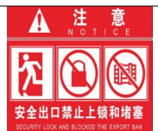 | 警示性标识消防安全疏散标识 | 安全出口严禁锁闭标识 ：设置在安全出口旁边，标明严禁锁闭，规格：250mmX250mm，5毫米UV | 200 | 个 |  |  | PVC
34 |  | 消防安全疏散标识 | 地面辅助疏散标识：设置在疏散走道和主要疏散路线的地面上，能保持视觉连续的灯光或蓄光疏 散指示标识，规格：400mmX150mm，反光膜 | 600 | 个 |  |  | 贴纸
35 |  | 消防安全疏散标识 | 楼层标识：楼层标识100mmX150mm，反光膜 | 700 | 个 |  |  | 贴纸
36 |  | 消防安全疏散标识 | 界线标识 ：张贴在商店疏散走道与营业区之间的地面上，宽度 500mmX100mm，反光膜 | 300 | 个 |  |  | 贴纸
37 | 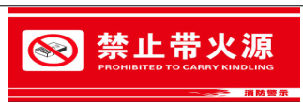 | 警示性标识 | 易燃易爆场所禁带火源标识：规格：250mmX150mm，5毫米UV | 200 | 个 |  |  | PVC
38 |  | 警示性标识 | 严禁吸烟标识：规格：250mmX150mm，5毫米UV | 200 | 个 |  |  | PVC
39 |  | 警示性标识 | 禁止存放易爆物品标识：250mmX150mm，5毫米UV | 200 | 个 |  |  | PVC
40 |  | 警示性标识 | 禁止用水灭火标识：250mmX150mm，5毫米UV | 400 | 个 |  |  | PVC
总价 |  |  |  |  | 元

